Dashboard
BLOCK 139

 | VERSION | 1.0.0

Chuyên Đề Phát Triển Web 1

Evidance
Hình 1
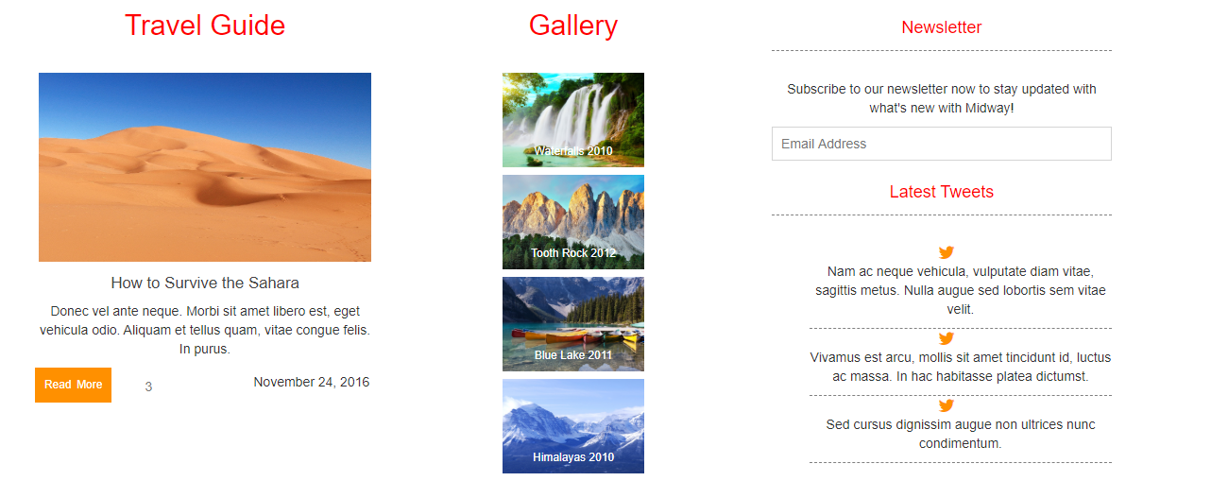

Hình2
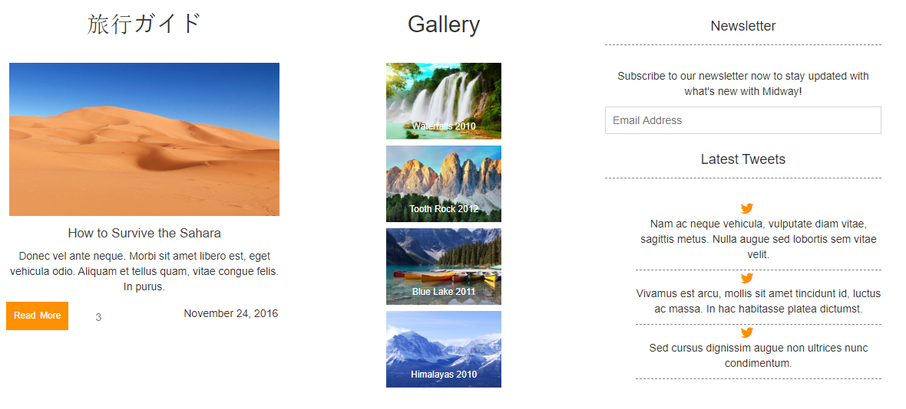

hinh 3

hinh 4

hinh 5


hình 6

hình 7

hinh 8
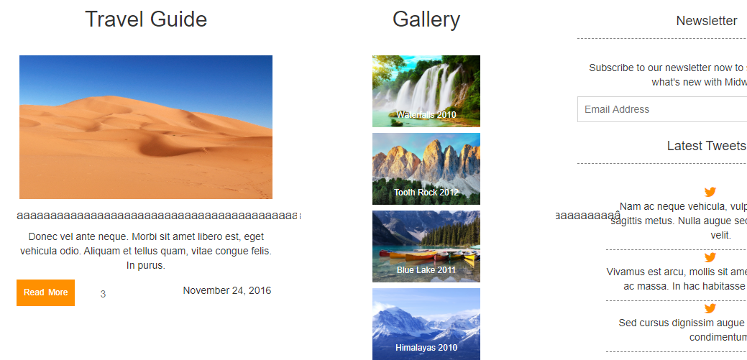

hình 9
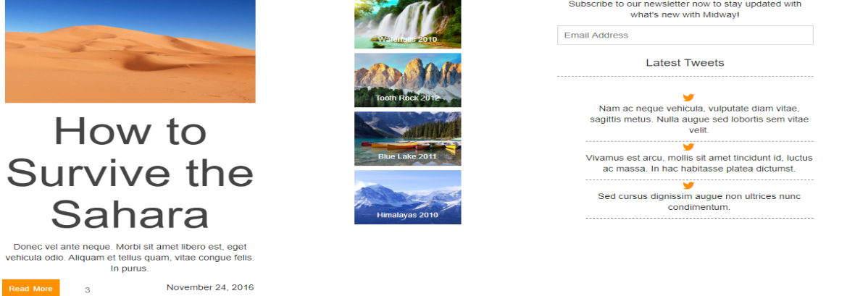

hình 10
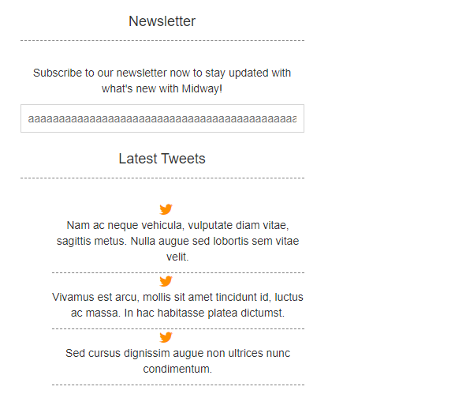

hinh 11
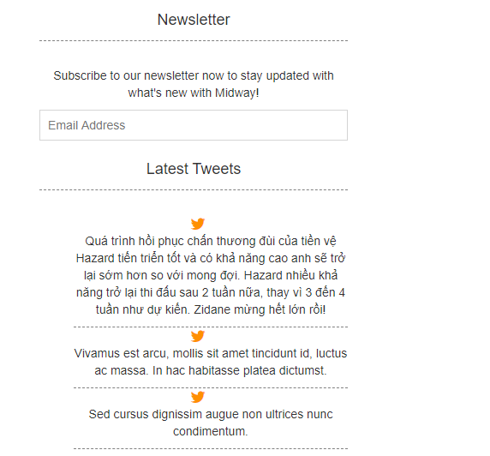

hinh 12

